Hoja1
NIC 1: EL CAPITAL FINANCIERO (Y LA WACC)
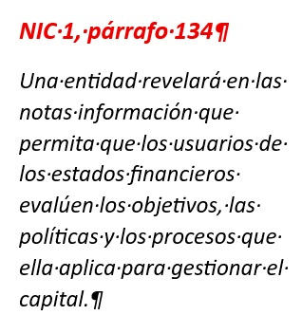
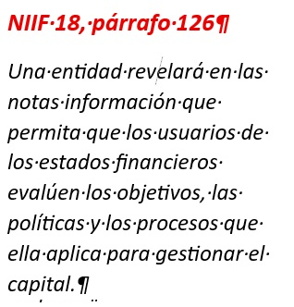

 |  | Año 2027

LA PALABRA CLAVE: CAPITAL
 | ESTADO DE SITUACION FINANCIERA

 | ACTIVOS OPERATIVOS |  | PASIVOS OPERATIVOS
CAPITAL DE TRABAJO

CAPITAL EXPENDITURE
 |  |  | FINANCIAMIENTO
 |  |  | DEUDAS FINANCIERAS
 | CAPEX |  | PATRIMONIO
CAPITAL FINANCIERO
 | PPE
 | INVERSION INMOBILIARIA
 | INTANGIBLES

GESTION DEL CAPITAL |  | USD
CAPITAL NECESARIO |  | 1,000,000

 |  | ESC 1 | ESC 2 | ESC 3
 |  | USD | USD | USD
DEUDA FINANCIERA |  | 300,000 | 500,000 | 700,000
PATRIMONIO |  | 700,000 | 500,000 | 300,000
 |  | 1,000,000 | 1,000,000 | 1,000,000

UTILIDAD OPERATIVA |  | 900,000 | 900,000 | 900,000
ROE
Return On Equity |  | 129% | 180% | 300%

ESTRUCTURA DEL CAPITAL |  | ESC 1 | ESC 2 | ESC 3
FINANCIERO |  | % | % | %
DEUDA FINANCIERA |  | 30% | 50% | 70%
PATRIMONIO |  | 70% | 50% | 30%
 |  | 100% | 100% | 100%

COSTO |  | ESC 1 | ESC 2 | ESC 3
DEL CAPITAL |  | % | % | %
DEUDA FINANCIERA |  | 8.00% | 8.00% | 8.00%
PATRIMONIO |  | 12.00% | 12.00% | 12.00%

MODELO CAPM
Rq = Rf + Beta x ( Rm - Rf) + Rpais

CUANTO CUESTA
LOS DOS JUNTOS: |  | 10.80% | 10.00% | 9.20%
 |  | WACC | WACC | WACC

NIIF QUE NECESITAN LA WACC

 | NIC 36: EL VALOR EN USO DE LOS ACTIVOS
 | FLUJO PRE-TAX |  |  | WACC PRE-TAX
 | ENTRADAS DE INGRESOS OPERATIVOS
 | SALIDAS OPERATIVOS
 | NO SE INCLUYE IMPUESTOS A LA RENTA

 | NIC 41: VALOR RAZONABLE DE ACTIVOS BIOLOGICOS
 | FLUJO POST-TAX |  |  | WACC POST-TAX
 | ENTRADAS DE INGRESOS OPERATIVOS
 | SALIDAS OPERATIVOS
 | SE INCLUYE IMPUESTOS A LA RENTA

DEUDA FINANCIERA |  | USD | % | USD
BANCO 1 |  | 400,000 | 8.000% | 32,000
BANCO 2 |  | 600,000 | 10.000% | 60,000
 |  | 1,000,000 | 9.200% | 92,000

BANCO 3 |  | 1,000,000

DEUDA FINANCIERA |  | % | % | %
BANCO 1 |  | 40.000% | 8.000% | 3.200%
BANCO 2 |  | 60.000% | 10.000% | 6.000%
 |  | 100% |  | 9.200%

